statistics
 | Yifan | Yixuan | Haoxin | Yinuo | Vincent | Natalie | Buwei | Ruoxi
2020-07-04 | 10 | 10
2020-07-11 | 10 |  |  | 10 | 10 | 10 | 10
2020-07-18 | 10 | 10 |  |  | 20 |  | 20
2020-07-25 | 20 |  |  | 20 | 20 | 20 | 10
2020-08-01 | 20 | 20 |  | 10 | 40 | 40 | 40 | 40
2020-08-08 | 20 | 20 | 20 | 20 | 20 | 20 | 10
2020-08-15
2020-08-22 | 20 | 10 | 10 |  |  | 10 | 10
2020-08-29 |  |  |  |  | 20 | 20 | 30
2020-09-05 | 20 |  |  | 10 | 20 |  | 20
2020-09-12 | 20 | 20 |  | 10 | 20 | 20 | 20 | 10
2020-09-19 | 10 | 10 | 10 | 10 | 10 | 10 | 20
2020-10-17 | 10 | 0 | 0 | 10 | 0 | 0 | 20 | 0
2020-10-24 | 20 | 20 | 0 | 10 | 0 | 0 | 0 | 0
2020-10-31 | 20 | 0 | 0 | 0 | 0 | 0 | 0 | 0
2020-11-07 | 20 | 20 |  | 20 |  |  | 20
2020-11-14 | 20 | 20 |  | 20 |  |  | 20
2020-11-21 | 20 | 20 | 20 | 20 |  |  | 20
2020-11-28 | 20 | 20 |  | 20
2020-12-05 | 20 | 20 |  | 10 | 20 |  | 20
2020-12-12 | 20 | 20 |  | 20 | 20
2020-12-19 | 20 | 20 |  | 10 | 20 |  | 20
2020-12-26 | 20 | 20 |  | 20 | 10 |  | 10
2021-01-02 | 20 | 20 |  | 10 | 20 | 10 | 20
2021-01-09 | 20 | 20 |  | 20 | 20 | 20 | 20
Total | 410 | 320 | 60 | 280 | 290 | 160 | 360 | 50
Redeemed | 100 | 100 | 0 | 100 | 0 | 100 | 0 | 0
Net | 310 | 220 | 60 | 180 | 290 | 60 | 360 | 50

Utilised Points
2020-09-13 | Yifan | 100 |  |  | B组礼品是故宫锦色笔记本和扑克牌套装。这本锦色系列石青笔记本的封面出自清宫藏金鱼纹样衣料。大吉扑克牌内印中国传统吉祥图案，非常精美寓意吉祥，特别适合传统节日与家人共同娱乐。
2020-09-13 | Yixuan | 100 |  |  | C组礼品牡丹花蝶纹胶带同样来自故宫博物院。图样取自中国传统十二月花神衣之四月花神衣牡丹花。
 |  |  |  |  | A组礼品是北京故宫锦色笔记本和时光之间文件夹套装。这本锦色系列石青笔记本的封面出自王希孟的著名作品千里江山图卷。而时光之间文件夹的灵感则来自故宫博物院藏铜镀金珐琅围屏式钟
 |  |  |  |  | D组礼品是修正带一支，特点是他比较长，有12米，可以用很长时间。
 |  |  |  |  | E组礼品是Pentel水笔一支，出水流畅颜色鲜艳男女生皆宜。
2020-10-24 | Yinuo | 100 |  |  | FGH组礼品是ZEBRA限量版荧光记号笔一支，分粗细两个笔头，可爱马卡龙配色。请大家注意，每组礼品是一支笔，领取时请注明要哪个颜色。 |  |  |  | Yinuo:紫色
 |  |  |  |  | 朕就是这样汉子折扇，雍正御笔，礼盒包装，拿在手中行走江湖，虎虎生风霸气侧漏。
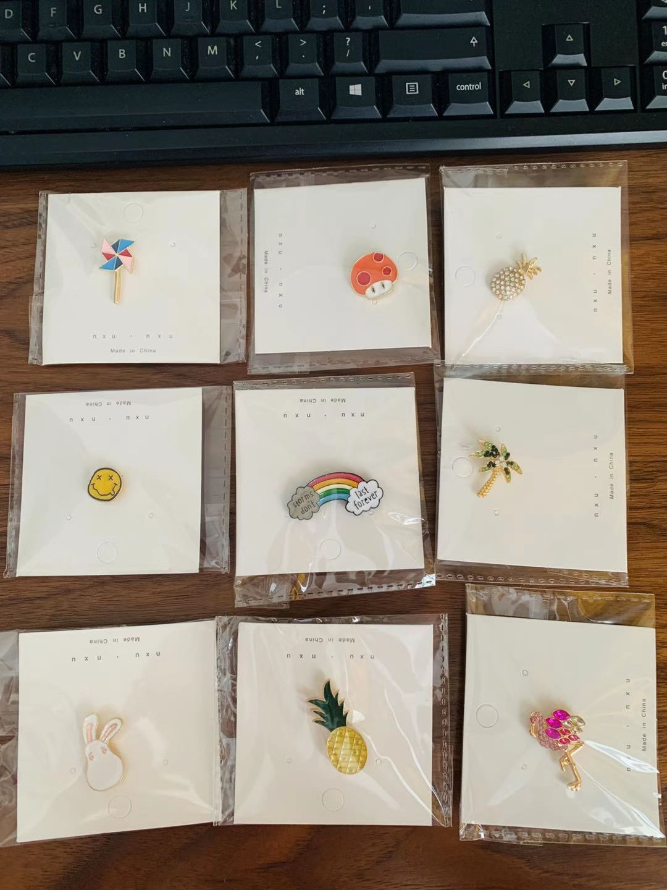
2020-12-24 | Natalie | 100
 |  |  |  |  |  |  |  | J组

 |  |  |  |  |  |  |  | K组

 |  |  |  |  | Vincent = Tianhao
 |  |  |  |  |  |  |  | L组

